Hoja 1
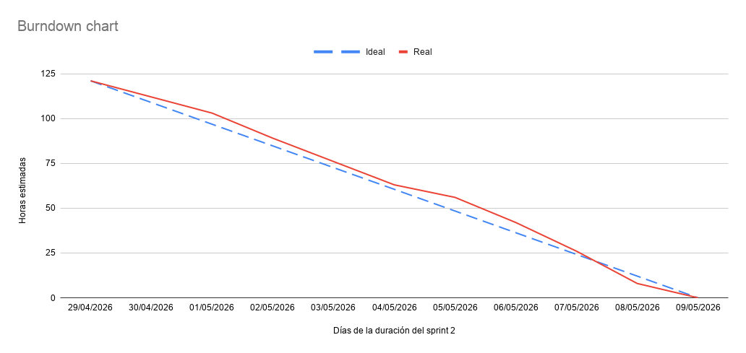
Fecha | Ideal (Horas) | Real (Horas)
29/04/2026 | 121 | 121
30/04/2026 | 108.9 | 112
01/05/2026 | 96.8 | 103
02/05/2026 | 84.7 | 89
03/05/2026 | 72.6 | 76
04/05/2026 | 60.5 | 63
05/05/2026 | 48.4 | 56
06/05/2026 | 36.3 | 42
07/05/2026 | 24.2 | 26
08/05/2026 | 12.1 | 8
09/05/2026 | 0 | 0

